상품제안서
다용도 화장품 파우치 | 상품코드: S45552

 |  |  |  |  |  |  | 02-713-8555 | www.synergygift.co.kr
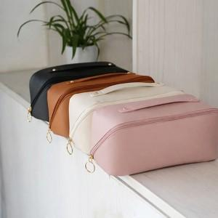 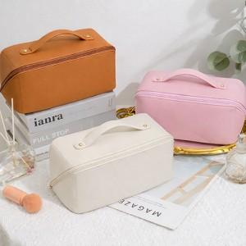 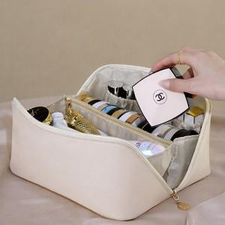

【상세/제작정보】

【인쇄/포장옵션】 | 실크 / 포장불가능

【공급단가】 | 수량 | 200~ | 500~ | 1,000~ | 3,000~ | 5,000~
*VAT별도 | 단가 | 2,140원 | 2,020원 | 1,930원 | 1,880원 | 1,840원

【상품 URL】 | https://www.synergygift.co.kr:443/src/goods_detail.php?gdno=45552

